상품제안서
모란카노 냉각 에어컨 무선 휴대용선풍기 손선풍기 미니 손풍기 | 상품코드: F32805

 |  |  |  |  |  |  | 02-412-0044 | www.easy1.co.kr
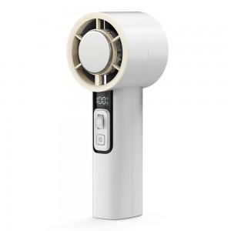

【상세/제작정보】 | 3초 쿨링 냉각 선풍기/중앙하단부 18x30mm/카톤박스당 50개/선물포장불가능

【인쇄/포장옵션】 | 레이저 / 포장지포장

【공급단가】 | 수량 | 50~ | 100~ | 300~ | 500~ | 1,000~
*VAT별도 | 단가 | 16,800원 | 16,520원 | 16,100원 | 15,820원 | 15,400원
 | 화이트 | 16,800원 | 16,520원 | 16,100원 | 15,820원 | 15,400원

【상품 URL】 | https://easy1.co.kr:443/src/goods_detail.php?gdno=32805

